Session 1 (S1) - Gr A
Groupe A
Tâches:
 | Aller dans CONFLUENCE
 | Créer un espace
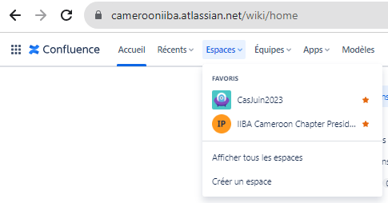

 | Sélectionnez "Gestion de projet"
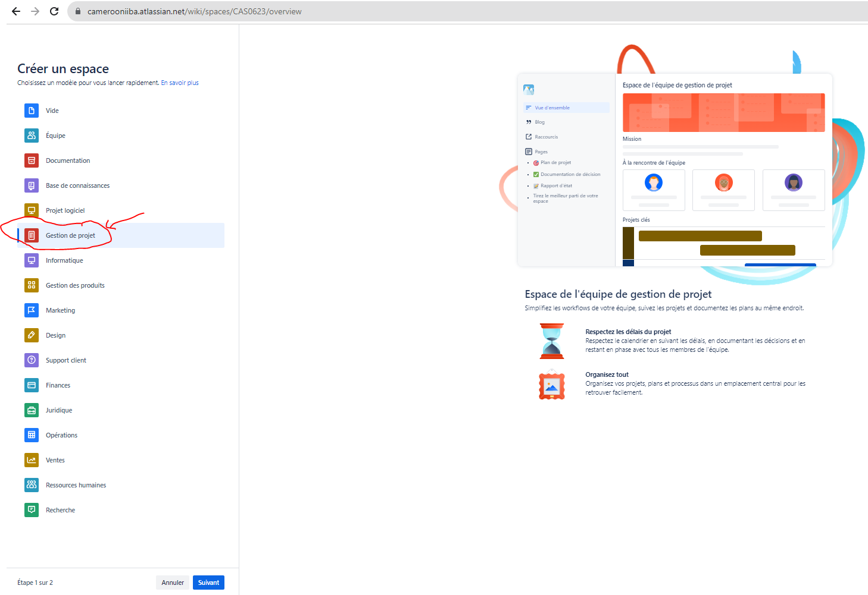

 | Nommez l'espace: "Projet Fresh & Co Regie" puis cliquez sur "Créer un espace"
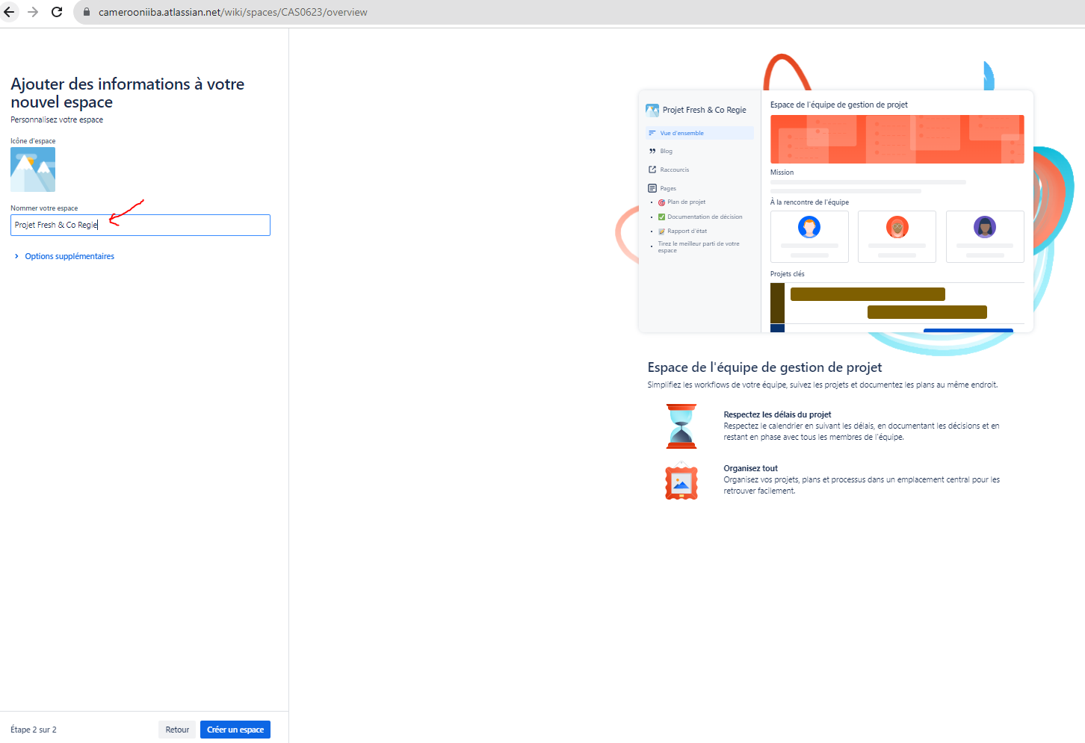

 | Ensuite vous pouvez
 | (1) Rajouter les membres de votre groupe
 | (2) Cliquez sur "Créer" pour créer une page
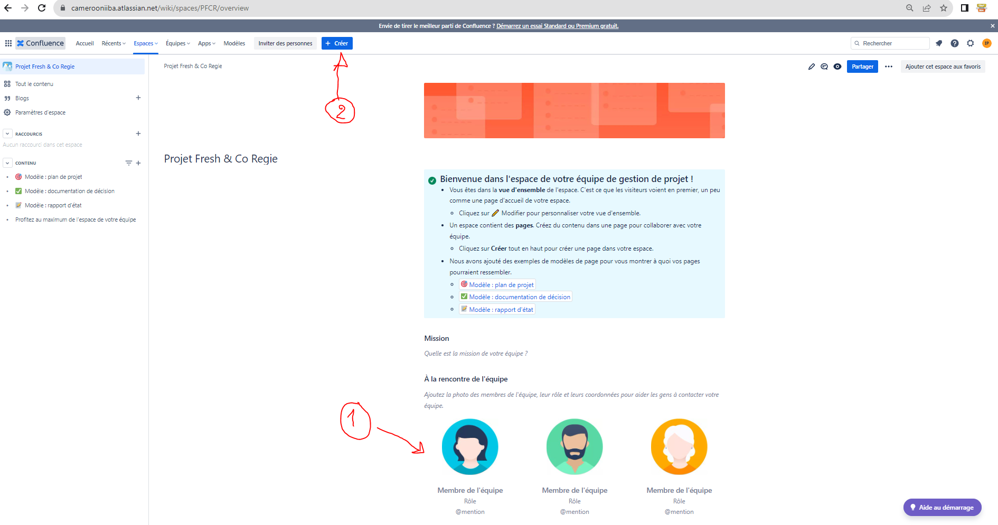

 | Sélectionnez " page"

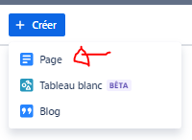

 | Vous pouvez alors (1) rédiger votre texte, spec, technique, rapport de réunion (minutes), procédure, etc… en utilisant la barre d'outil pour plus de formatage et une meilleure présentation. Vous pouvez créer des tables ou diviser la page en plusieurs sections, rajouter des images, créer des processus, bref ESSAYEZ et DECOUVREZ
 | (2) Ici se trouve de petits bijoux que nous allons beaucoup utiliser. Derrière ces modèles, se trouvent des templates de la plupart des techniques les plus utilisées dans la gestion de projet et par les BA. Vous pouvez cliquer dessus, ESSAYEZ et DECOUVRIR. On le fera au fur et à mesure
 | (3) lorsque vous avez terminez, cliquez sur "PUBLIER…"
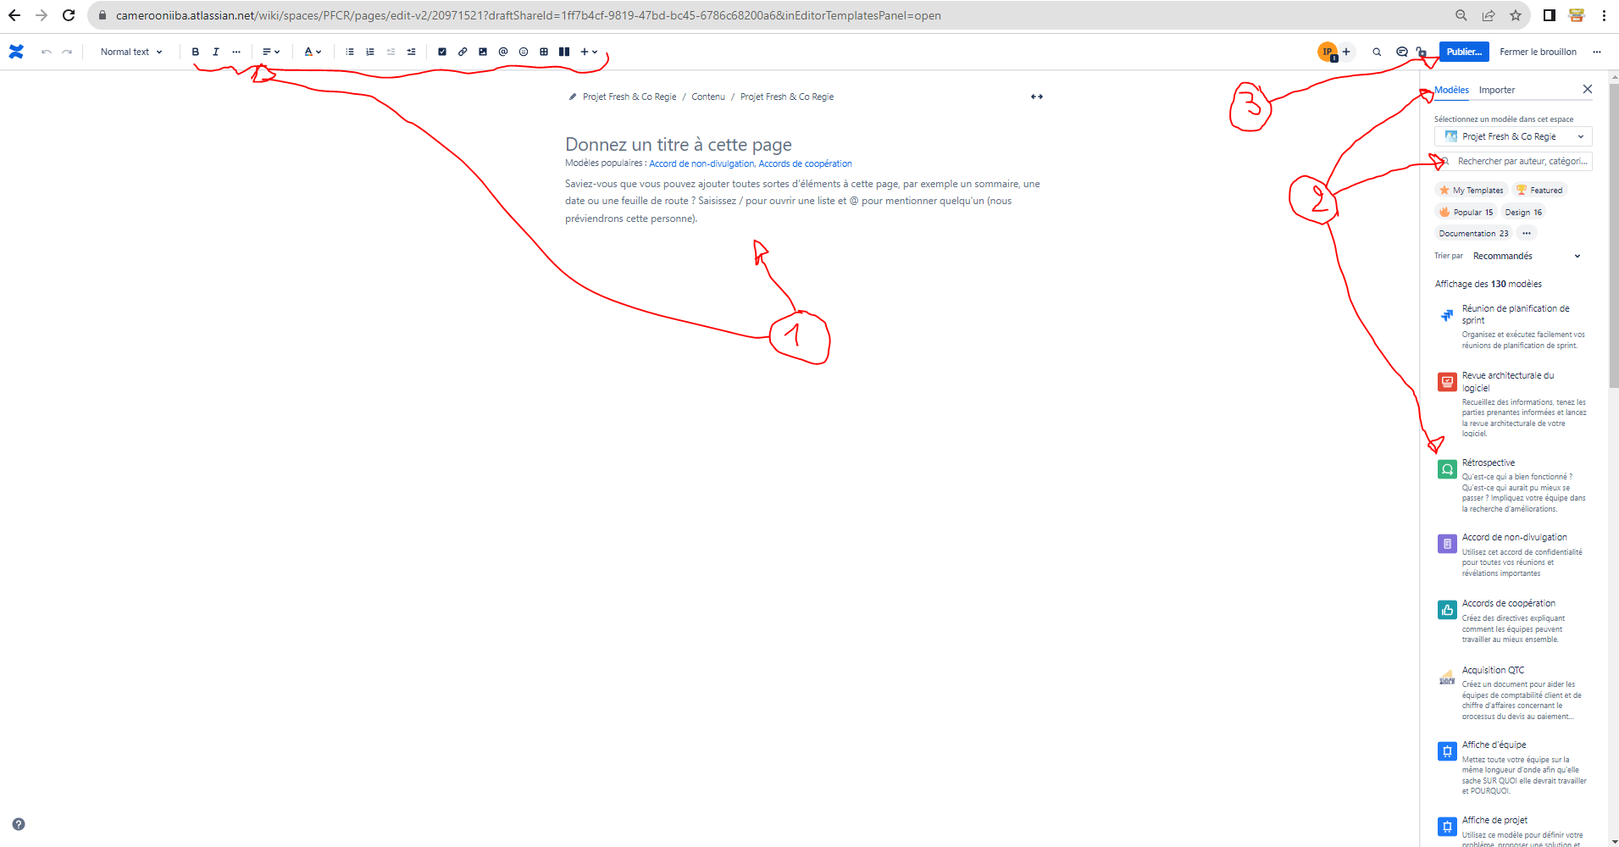

 | MAINTENANT
 | Pour la session 1, nommez cette page: CHAPITRE 1 & 2 - INTRODUCTION - CAS DE FRESH & CO et IMHOTEP

 | Ecrivez les questions puis répondez à votre convenance, avec du texte, image, tableau, etc… aux questions selon votre compréhension
 | C'est cette page que vous allez présenter lors de la prochaien session

1 | Qui sont les Business Analystes dans ce projet avec Imhotep et Fresh & Co ?
2 | Comment est-ce que l’analyse métier peut aider à réussir ce projet: du point de vue d’Imhotep et du point de vue de Fresh & Co ?
3 | Quelles sont les tâches attendues par ces business analystes ?
4 | À quoi correspondent chacun des 6 concepts clés dans ce projet ?
5 | Quels sont les parties prenantes ?
6 | Qu’est ce qu’une exigence ? Citez en 5 propres à ce projet ?
7 | Qu’est ce qu’une conception ? Citez en 5 propres à ce projet ?
8 | Quels sont les points des 2 chapitres que vous n'avez pas du tout compris, ou où vous avez encore des doutes
9 | D'autres remarques, contribution, retour d'expérience, …, à partager ?

S1 - Gr B
Groupe B
Tâches:
 | Parcourez les 1eres tâches de l'onglet précédent "Session 1 (S1) - Gr A" pour apprendre à créer un espace, puis une page dans confluence

 | Vous allez créer un espace pour chacune des 5 techniques

 | 1 |  | 10.46 SWOT Analysis 353

 | Créer une page et nommez là "SWOT Analysis"
 | Sélectionnez le modèle "Analyse SWOT"
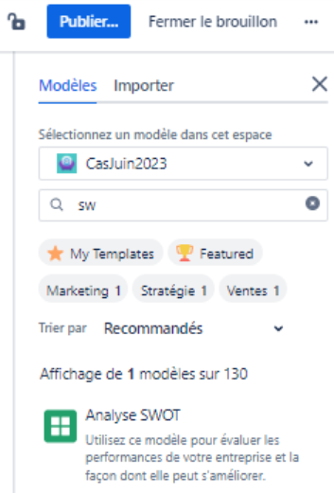

 | Le contenu suivant s'affiche
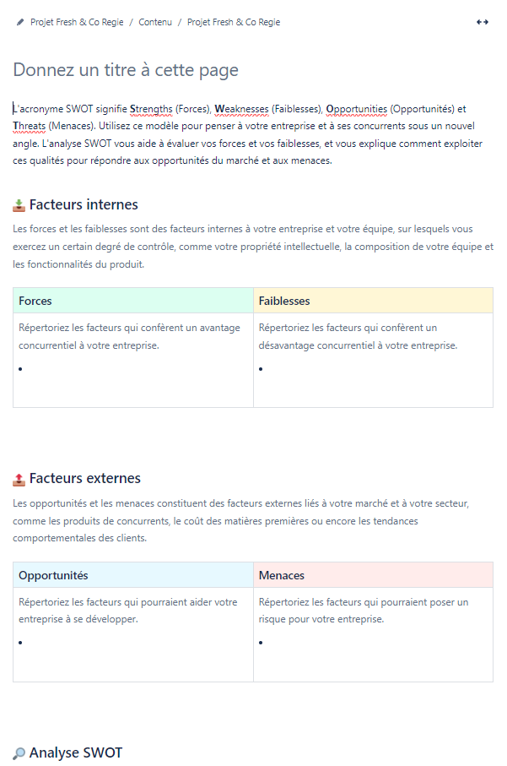

 | Remplissez les 4 critères et terminer avec un plan d'action sur comment palier aux faiblesses et aux menaces

 | REMARQUE
 |  | REMPLISSEZ DU POINT DE VUE DE IMHOTEP SARL VIS-À-VIS DE CE PROJET QUE VIENT DE PRENDRE IMHOTEP
 |  | QUELLES SONT LES FORCES D'IMHOTEP POUR CE PROJET? QU'ELLE EST LA CAPACITE D'IMHOTEP À REUSSIR CE PROJET
 |  | …
 |  | L'analyse SWOT (Strengths, Weaknesses, Opportunities, Threats) est un outil stratégique qui permet d'identifier les forces, faiblesses, opportunités et menaces associées à un projet ou une entreprise. Dans le cas d'étude, VOUS en tant que Business Analyste (BA) chez Imhotep Sàrl, vous pourriez utiliser l'analyse SWOT pour évaluer la viabilité et les défis potentiels associés à la proposition de développer une plateforme en ligne pour référencer et évaluer les professionnels du bâtiment pour Fresh & Co Régie.

 | Si l'exercice était trop facile, expliquez à l'audience d'autres cas pratiques.
 | Sinon, partagez ce que vous n'avez pas ou peu compris.

 | 2 |  | 10.11 Concept Modelling 245

 | Créer une page confluence et nommez là "Concept Modelling" ou "Modélisation de concepts"

 | La modélisation de concepts (Concept Modelling) est une technique qui aide à clarifier et à communiquer des idées complexes à travers des représentations visuelles. Dans le cadre du projet de développement d'une plateforme en ligne pour référencer et évaluer les professionnels du bâtiment pour Fresh & Co Régie, cette technique peut s'avérer très utile pour VOUS en tant que BA chez Imhotep Sàrl

 | 1. Identification des Concepts Clés
 | Identifiez 5 autres concepts clés qui seront au cœur de la plateforme
 | Ex: | Professionnel du bâtiment
 |  | Catégorie de service (offerts par les pro. Du bâtiment)

 | 2. Définition des Relations
 | Définissez les relations entre ces 5 concepts. Par exemple, un "Professionnel du Bâtiment" peut être "Trouvé" sur la plateforme, "Professionnel du Bâtiment" peut être associé à plusieurs "Catégorie de service".

 | 3.Création du Modèle de Concepts
 | On peut modéliser des concepts
 | Créez un diagramme visuel qui représente ces concepts et leurs relations pour les 5 concepts clés identifiés Utilisez des boîtes pour représenter les concepts et des flèches pour représenter les relations.
Trouvé
Professionnel du Bâtiment
 | Exemple
Associé à
Catégorie de service

 | NOTE
 | 4 | Validation du Modèle :
 |  | Ensuite, il faudrait dans la pratique, Partager le modèle avec les parties prenantes clés, y compris le DG d'Imhotep Sàrl et les représentants de Fresh & Co Régie, pour obtenir des retours et assurer que le modèle reflète correctement les concepts clés et les relations du projet.

 | 5 | Élaboration des Définitions :
 |  | Puis Élaborer des définitions claires pour chaque concept et relation dans le modèle pour garantir une compréhension commune.

 | 6 | Utilisation du Modèle :
 |  | Utilisez le modèle comme un outil de communication et de référence tout au long du projet pour aider à clarifier les discussions, à aligner les équipes sur les objectifs du projet, et à guider le développement de la plateforme.

 | 7 | Mise à Jour du Modèle :
 |  | Mettez à jour le modèle au fur et à mesure que le projet évolue et que de nouvelles informations ou de nouveaux concepts sont identifiés.

 | 3 |  | 10.10 Collaborative Games 243

 | Créer un TABLEAU BLANC confluence et nommez le "Collaborative Games" ou "Jeux collaboratifs"
 | 
 | Le jeu collaboratif "Carte des affinités" est une technique qui aide les équipes à organiser les idées et à découvrir des thèmes ou des schémas communs. Voici comment VOUS, BA chez Imhotep Sàrl pourriez réaliser ce jeu étape par étape pour le projet de plateforme en ligne

 | Vous allez vous adresser aux autres, poser ces questions et montrer l'exemple à chaque fois :)

 | Étape | Action |  | Description
 | 1 | Préparation |  | Invitez les parties prenantes clés, comme les membres de l'équipe de projet, les utilisateurs finaux potentiels et les représentants de Fresh & Co Régie. Préparez un espace de travail collaboratif (C'est le TABLEAU BLANC) avec des post-its et des marqueurs.
 | 2 | Génération d'Idées |  | Demandez à chaque participant de réfléchir et de noter des idées, des exigences ou des fonctionnalités pour la plateforme sur des post-its. Chaque idée doit être écrite sur un post-it séparé.
 | 3 | Affichage et Groupement |  | Demandez aux participants de coller leurs post-its sur un mur ou une grande feuille de papier et de regrouper les idées similaires ou liées ensemble.
 | 4 | Discussion |  | Discutez en groupe des différents groupes d'idées formés, clarifiez les idées si nécessaire et explorez les relations entre les différents groupes d'idées.
 | 5 | Nomination des Thèmes |  | Identifiez les thèmes ou les catégories communes pour chaque groupe d'idées et attribuez un titre ou une étiquette à chaque groupe d'idées.
 | 6 | Priorisation |  | Encouragez les participants à discuter et à prioriser les groupes d'idées en fonction de leur importance ou de leur pertinence pour le projet.
 | 7 | Documentation |  | Documentez dans une nouvelle page confluence, cette fois, les résultats de la session, y compris les groupes d'idées, les thèmes identifiés et les priorités établies.
 | 8 | Plan d'Action |  | Élaborez un plan d'action basé sur les insights gagnés pendant la session pour aborder les exigences et les fonctionnalités identifiées pour la plateforme.
 | 9 | Validation (POUR INFO) |  | Validez les insights et le plan d'action avec les parties prenantes clés, et ajustez si nécessaire en fonction des retours reçus.
 | 10 | Suivi (POUR INFO) |  | Organisez des sessions de suivi pour évaluer les progrès, réviser les priorités et maintenir l'engagement des équipes tout au long du projet.

 | 4 |  | 10.14 Data Mining 253

 | Créer une page confluence et nommez là "Data Mining"

 | L'exploitation de données (Data Mining) est une méthode d'analyse qui permet d'extraire des informations utiles à partir de grands ensembles de données pour identifier les tendances, les schémas et les relations. Dans le contexte du projet de création d'une plateforme en ligne pour référencer et évaluer les professionnels du bâtiment pour Fresh & Co Régie, VOUS, BA chez Imhotep Sàrl pourriez utiliser le Data Mining de la manière suivante :

1 | Collecte de Données :
 | Collectez des données existantes sur les professionnels du bâtiment à Douala et dans d'autres régions du Cameroun, y compris les évaluations précédentes, les projets réalisés, les licences et les certifications.

 | Question: | Où pourriez-vous trouver les données à collecter ?

2 | Préparation des Données :
 | Nettoyez et préparez les données pour l'analyse, en éliminant XXXX, en corrigeant XXXXX et en organisant les données de manière logique.

 | Question: | Lorsqu'on nettoie les données, c'est pour "nettoyer", corriger ou éliminer quoi par exemple ?

3 | Exploration des Données :
 | Utilisez des techniques d'exploration de données pour identifier les tendances et les schémas dans les données. Par exemple, vous pourriez découvrir des tendances dans les types de projets réalisés par différents professionnels du bâtiment, ou des schémas dans les évaluations reçues par ces professionnels.

 | Question: | Quelles techniques sont souvent utilisées pour identifier ces tendances et schémas, lorsqu'on a plein de données. Concerètement, ce sont des colonnes (critères) avec des milliers de lignes
 |  | Donnez un exemple de la structure que pourrait avoir les colonnes et les lignes et comment on s'y prendrait pour trouver des tendances et schémas.

4 | Modélisation
 | Développez des modèles prédictifs pour estimer la performance future des professionnels du bâtiment basée sur leurs historiques de projets et d'évaluations.

 | Question: | Comment on s'y prendrait ? Dites le juste ou montrez un exemple

5 | Interprétation et Validation :
 | Interprétez les résultats obtenus, validez les modèles avec des experts du domaine, et ajustez les modèles si nécessaire

 | JUSTE POUR INFO :) RAS ICI

6 | Implémentation :
 | Intégrez les insights et les modèles obtenus dans la plateforme en ligne, par exemple en recommandant des professionnels du bâtiment aux utilisateurs basés sur les analyses effectuées.

 | Exemple : Un système de recommandation qui suggère des professionnels du bâtiment aux utilisateurs basés sur les évaluations passées et les types de projets.

 | Question: | Donnez 3 autres exemples de ce type ou plus

7 | Évaluation et Amélioration Continue :
 | Évaluez la performance des modèles au fil du temps, recueillez des feedbacks des utilisateurs et des professionnels du bâtiment, et améliorez continuellement les modèles et les analyses.

 | JUSTE POUR INFO :) RAS ICI

 | ALORS C'ÉTAIT COMMENT ? çA C'EST LE BOULOT QUOTIDIEN DES VRAIS DATA ANALYSTE. UN BA CLASSIQUE FERA çA EN PASSANT VOIR RAREMENT. COMME PAR HASARD J'AI DU FAIRE çA MERCREDI 19.10 CHEZ MON CLIENT

 | En utilisant le Data Mining, les BA chez Imhotep Sàrl peuvent obtenir des insights précieux pour développer une plateforme en ligne qui répond efficacement aux besoins de Fresh & Co Régie, et qui fournit des informations utiles et des recommandations aux utilisateurs et aux professionnels du bâtiment référencés sur la plateforme.

 | 5 |  | 10.9 Business Rules Analysis 240

 | Créer une page confluence et nommez là "Business Rules Analysis" ou "Analyse des règles métier"

 | L'analyse des règles métier (Business Rules Analysis) est un processus crucial dans l'analyse d'affaires, qui vise à identifier, exprimer et valider les règles métier spécifiques qui régissent la manière dont une organisation opère. Dans le cas d'étude présenté, en tant que BA de Imhotep Sàrl, VOUS pourriez utiliser l'analyse des règles métier pour comprendre et documenter les règles qui guideront le fonctionnement de la plateforme en ligne envisagée pour référencer et évaluer les professionnels du bâtiment.

 | 1 | Identification des Règles Métier

 |  | Question: | Lister 5 autres règles métier avec un titre et en les numérotant

 |  | Exemple:
 |  |  | Règle 1 : Validation de Professionnel : Avant d'être référencé sur la plateforme, chaque professionnel du bâtiment doit fournir une preuve valide de certification professionnelle
 |  |  | Règle 2 : Mise à Jour des Profils : Les professionnels du bâtiment doivent mettre à jour leur profil avec des informations récentes au moins une fois tous les six mois.

 | 2 | Expression des Règles Métier :
 |  | Documenter précisément chaque règle en utilisant un langage clair et sans ambiguïté.
 |  | POUR INFO (RAS)

 | 3 | Validation des Règles Métier :
 |  | Valider chaque règle métier avec les stakeholders concernés, y compris le DG et le représentant de Fresh & Co Régie.

 |  | Question: | Posez la question aux Bas de Fresh & Co pour savoir s'ils sont d'Ok avec ces règles, s'il faut les adapter

 | 4 | Modélisation des Règles Métier :
 |  | Utiliser des outils de modélisation comme des diagrammes de décision ou des tableaux de règles métier pour illustrer comment ces règles seront appliquées dans le système.

 |  | Complétez ce diagramme de décision avec 5 autres critères

 |  | Critère |  |  |  | Oui |  | Non
 |  | Le professionnel a-t-il fourni une preuve valide de certification professionnelle ? |  |  |  | Passez à l'étape suivante. |  | Rejeter la demande de référencement.
 |  | Le professionnel a-t-il mis à jour son profil récemment ? |  |  |  | Passez à l'étape suivante. |  | Demander une mise à jour du profil.
 |  | L'évaluation moyenne du professionnel est-elle supérieure à 3 étoiles ? |  |  |  | Approuver le référencement. |  | Examiner plus en détail les évaluations.

 |  | Complétez ce tableaux de règles métier avec 5 autres règles

 |  | ID Règle | Description |  | Condition |  | Action
 |  | R1 | Validation de Professionnel |  | Preuve de certification professionnelle fournie |  | Approuver le référencement
 |  | R2 | Évaluation des Professionnels |  | Projet finalisé |  | Autoriser l'évaluation
 |  | R3 | Mise à Jour des Profils |  | Dernière mise à jour il y a plus de 6 mois |  | Demander une mise à jour

 | 5 | Test des Règles Métier :
 |  | Créer des scénarios de test pour s'assurer que les règles métier sont implémentées correctement dans la plateforme.
 |  | POUR INFO (RAS)

 | 6 | Communication des Règles Métier :
 |  | Communiquer clairement les règles métier à toutes les parties prenantes concernées et s'assurer qu'elles sont bien comprises et acceptées.
 |  | POUR INFO (RAS)

 | 7 | Maintenance des Règles Métier :
 |  | Mettre en place un processus pour maintenir, réviser et mettre à jour les règles métier au fur et à mesure que le projet évolue ou que les conditions du marché changent.

 |  | Question: | Des suggestions sur les processus qui pourraient être mis en place ?

 |  | Ce processus d'analyse des règles métier aidera à garantir que la plateforme développée répond aux exigences spécifiques de l'industrie et des utilisateurs, tout en respectant les normes réglementaires et les objectifs stratégiques des deux entreprises impliquées dans le projet. Il permettra également d'établir une base solide pour la communication, la validation et la gestion des exigences tout au long du cycle de vie du projet.

